Oppskrift
Crudite Thai Veggie sticks og dipCrudite Thai Veggie sticks og dip
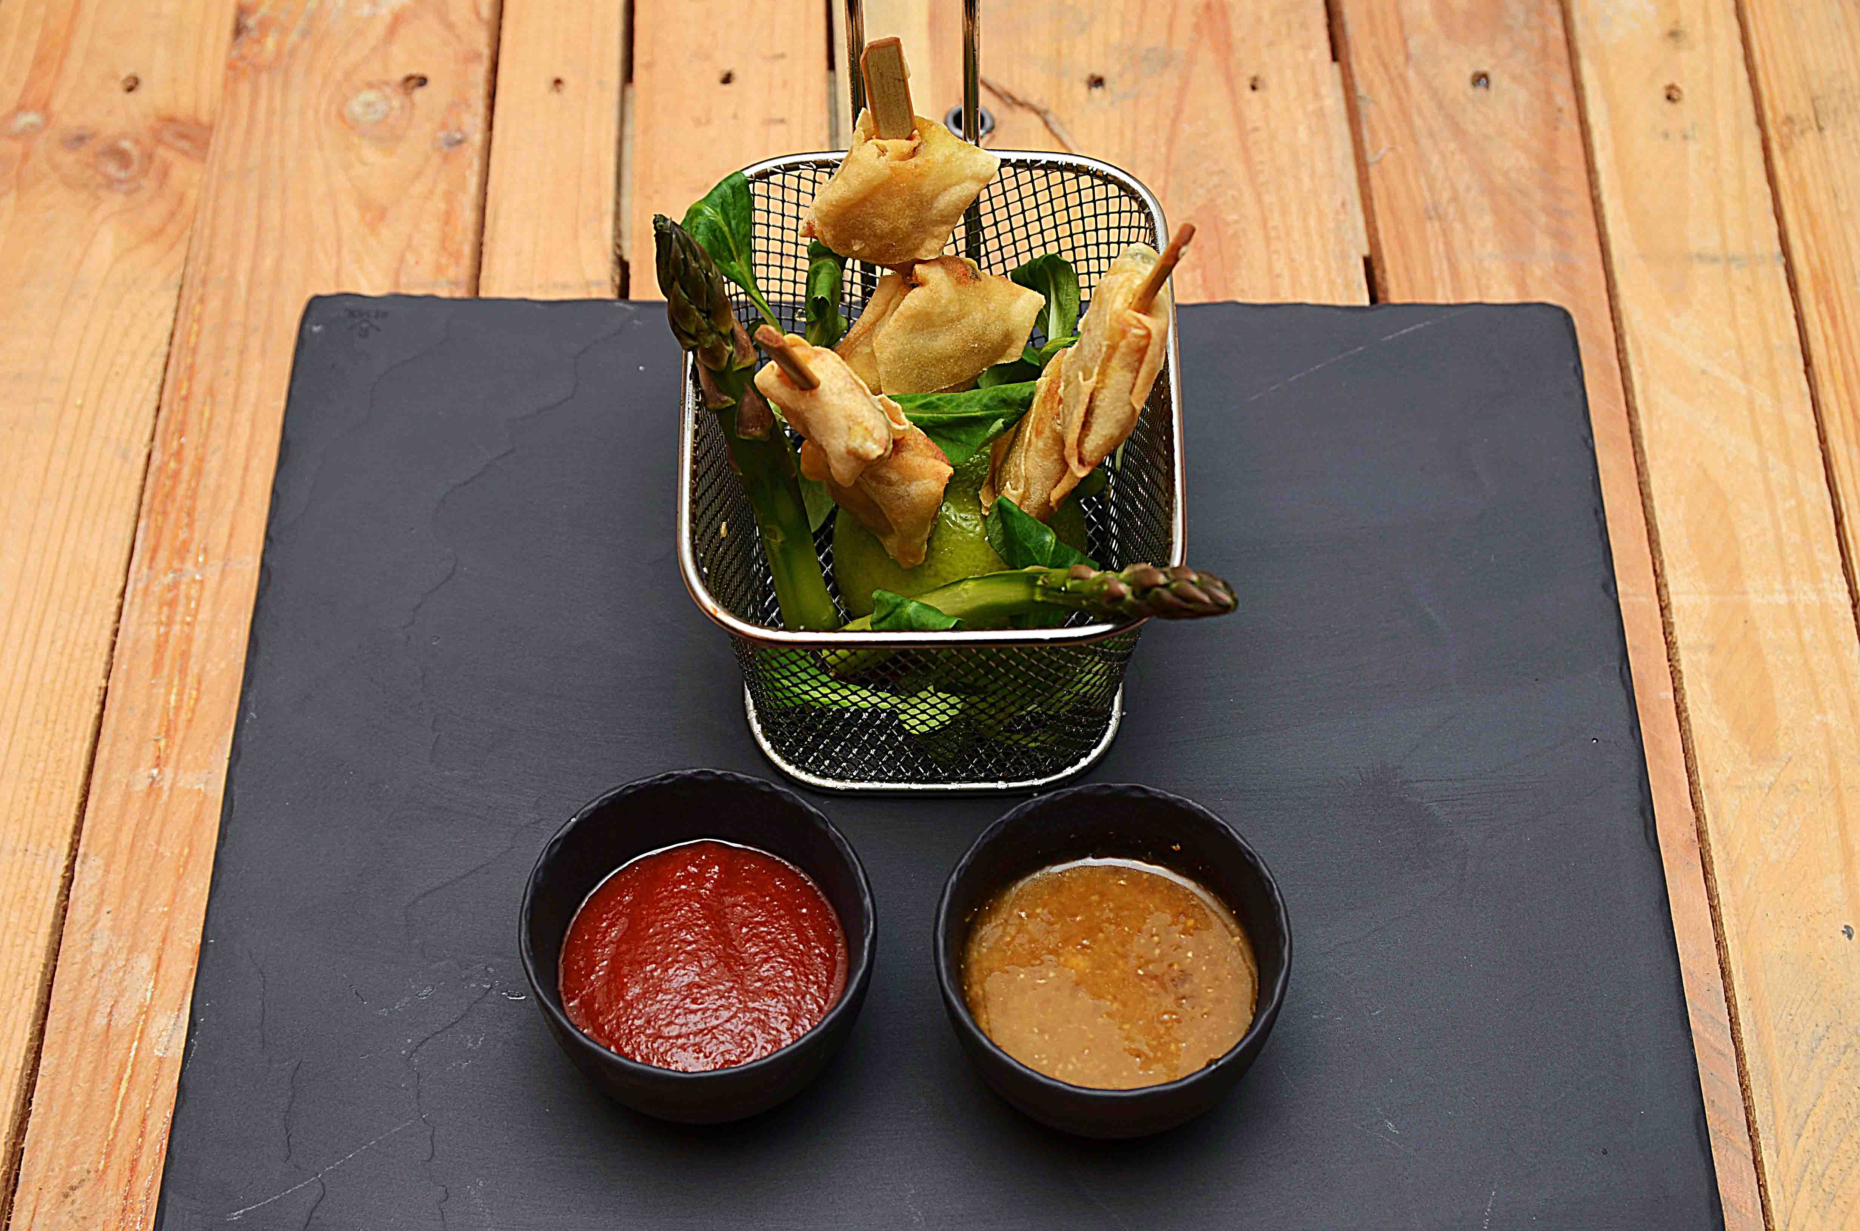

Friter Thai veggiseticks. Asparges skrelles og blancheres etter ønske Mikse Thaidressing - se egen oppskrift Legg opp som vist på bildet. En halv lime legges med kjøttet ned, sticks stikkes ned i limen. Sriracha og thaidressing i dipskåler ved siden av. Friter Thai veggiseticks. Asparges skrelles og blancheres etter ønske Mikse Thaidressing - se egen oppskrift Legg opp som vist på bildet. En halv lime legges med kjøttet ned, sticks stikkes ned i limen. Sriracha og thaidressing i dipskåler ved siden av.
Number of servingsNumber of servings | 1
EPDEPD | ProductProduct | Per servingPer serving |  | TotalTotal |  | QtyPerPackQtyPerPack | PackSizePackSize | PackUnitPackUnit | PackagingPackaging | ItemsItems
 | Lime Lime | 0.5 | stkstk | 0 | stkstk |  |  |  |  | 0
 | Aspargestopper Aspargestopper | 0.04 | kgkg | 0 | kgkg |  |  |  |  | 0
43398264339826 | Srirachasaus Srirachasaus | 0.025 | ll | 0 | ll | 6 | 1 | ll | 6x1l6x1l | 0
 | Thaidressing Thaidressing | 0.025 | ll | 0 | ll |  |  |  |  | 0
44507064450706 | Ajvar Puré *(kan inneholde spor av Nøtter,Hasselnøtter,Kasjunøtter,Macademiannøtter,Mandler,Paranøtter,Peanøtter,Pekannøtter,Pistasienøtter,Valnøtter)Ajvar Puré *(kan inneholde spor av Nøtter,Hasselnøtter,Kasjunøtter,Macademiannøtter,Mandler,Paranøtter,Peanøtter,Pekannøtter,Pistasienøtter,Valnøtter) | 20 | gg | 0 | gg | 6 | 1 | ll | 6x1l6x1l | 0

 | * Allergens* Allergens

